ЛОТ №1
ЛОТ №1 "обладнання для соціального хабу в с. Нижня Вільхова: техніка"
# | Найменування та опис | Кількість | Референсне зображення | Пропозиція постачальника, опис | Пропозиція постачальника, зображення | Вартість, од., грн, без ПДВ | Загальна вартість, грн, без ПДВ
1 | МФП. Лазерний МФУ ч/б з автоматичним податчиком документів. Формат паперу: А4, щілність 60-120 г/м2. Максимальна роззподільча здатність друку - 1200*1200 dpi; Максимальна роздільна здатність сканування - 600*600 dpi; Швидкість друку - мін. 35 ст/хв; Швидкість копіювання - мін. 35 ст/хв однобічне, мін. 30 стр/хв двобічне; Швидкість сканування - монохромне мін. 35 ст/хв однобічне, кольорове - мін. 13 ст/хв. Інтерфейс: USB 2.0, Wi-Fi, Ethernet. | 1 |  |  |  | 0.00 | 0.00
2 | Ноутбук. Екран 15.6", 1920*1080, IPS. ЦПУ: фізичних ядер мін. 4, потоків 8. Базова частота 1ГГц, максимальна - 3.6 ГГц+. Вбудований графічний прискорювач. ОЗУ: мін. 8 Гб GDDR4, 2400МГц+. ПЗУ: мін. SSD 512 Гб. Аккумулятор: мін. 40 Вт/г. Інтерфейси: 1*USB-C 3.1, 2*USB 3.0, 1*HDMI 2.0, 1*Ethernet, 1*audio in/out, 1*micro SD. Вбудована веб-камера 720р+. З попредньо встановленою ОС Windows 10 Pro 64 bit, або аналогичною ОС, що підтримує українську та російську мову та легально придатна для професійного застосування. | 2 |  |  |  | 0.00 | 0.00
3 | Стерео акустика 2.1. Потужність колонок - мін. 30 Вт (2*15, двополосні), поужність сабвуфера мін. 40 Вт. Вбудований підсилювач. Інтерфейси: 2*RCA, USB, SD-card. Дротове з'єднання. Живлення - 220В. Комплект з пультом дистанційного керування. | 1 | 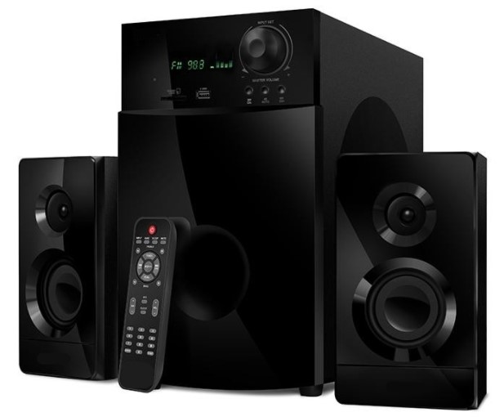 |  |  | 0.00 | 0.00
4 | Проектор. Проекційна відстань 1 - 10м. Проекційна діагональ 0,65 - 7,60м. Тип матриці DLP, базова роздільна здатність мін. 1024*768 пікселів. Джерело світла - лампа розжарювання, мін. ресурс 6000 годин. Світловий потік мін. 4000 ANSI лм. Контрасність 20000:1. Інтефрфейси: 1*HDMI 2.0, 1*VGA, 2*USB 2.0, 1*RCA. Комплект постачання з настінним екраном для проектору. Рулонного типу з цепковим механізмом керування. Формат зображення (співвідношення сторін) має відповідати такому у запропонованого проектора. Матеріал матова біла ПВХ плівка. Мін. Корисний розмір 160*120см (Ш*В). Тип проекції прямий. | 1 |  |  |  | 0.00 | 0.00
5 | Набір настільних ігор. Набір з 5 разних настільних ігор. Категорії ігр: логічні, фентезі, аркади, соціальні. Вікова категорія: 8-16 років. Мова: українська та російська. | 1 |  |  |  | 0.00 | 0.00
6 | Стіл для тенісу. Складний металевий каркас з колесами для пересування. Стільниця - ДСП 16мм з антибліковим покриттям. Стіл для використання у приміщенні. Розмір: 274*152,5*76см (Д*Ш*В). Комплект постачання: сітка, 4 ракети, набір м'ячів мін. 5 шт. | 1 | 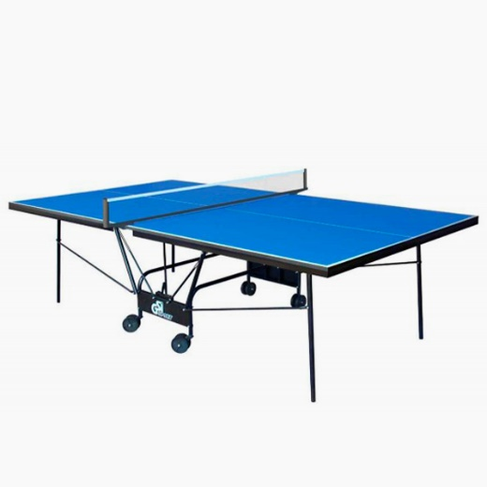 |  |  | 0.00 | 0.00
7 | Офісний кулер для води. Тип розміщення: настільний. Тип загрузки бутиля: вертикальний. Диапазон температур 10-95С. Потужність нагріву. Мін 420Вт. Потужність охолодження мін. 75 Вт. Вбудований бак для горячої води мін 0.75л. З контейнером для крапель води. | 1 |  |  |  | 0.00 | 0.00
8 | Мотокоса. Тип - бензинова, мін 4.0 кВт потужності. Двигун 2 тактний, об'єм мін. 50 см3, макс 9500 об/хв. Ємність баку мін 1.2 л. Ріжуча система - волосінь та ніж,мін 400 та 255мм відповідно (Ш). Тип штанги - пряма, нерозбірна з велосипедними рукоятками. З плечовим ременем. | 1 |  |  |  | 0.00 | 0.00

 |  |  | Гарантіний термін: | 1 рік
 |  |  | Необхідний строк виконання замовлення: | 30 календарних днів
 |  |  |  |  |  | РАЗОМ, без ПДВ | 0.00
 |  |  | Адреса доставки: | Нижня Вільхова, вул. Різдвяна, 52 |  | ПДВ | 0.00
 |  |  | Вартість доставки, грн. без ПДВ: | 0.00 |  | РАЗОМ, з ПДВ | 0.00
 |  |  | Дотримання строку виконання щамовлення (так/ні):
 |  |  | Якщо "ні" - пропонований термін виконання замовлення у календарних днях |  |  | РАЗОМ, без ПДВ, DAP: | 0.00
 |  |  |  |  |  | РАЗОМ, з ПДВ, DAP: | 0.00
 |  |  | Назва постачальника:

 |  |  | П.І.Б., посада представника:

 |  |  | Дата:

 |  |  | Підпис, печатка:

ЛОТ №2
ЛОТ №2 "обладнання для соціального хабу в с. Нижня Вільхова: меблі"
# | Найменування та опис | Кількість | Референсне зображення | Пропозиція постачальника, опис | Пропозиція постачальника, зображення | Вартість, од., грн, без ПДВ | Загальна вартість, грн, без ПДВ
1 | Стілець офісний. Металевий каркас. Сидіння оббиті поролоном мін 35мм товщ. Тканинна оббивка сірого кольору. Навантаження макс 120 кг. Розміри: 860*530*560мм (В*Ш*Г). | 20 | 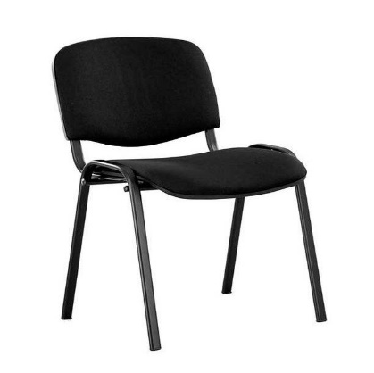 |  |  | 0.00 | 0.00
2 | Крісло мішок. Розмір - мін. 130х90см (ВхШ), обшити тканиною з водовідталкуючим ефектом, типу "Оксфорд" або аналогів. Зйомний чехол для самостійної чистки. Колір за узгодженням. | 5 |  |  |  | 0.00 | 0.00
3 | Інформаційна дошка. Тип - настінний для застосування в приміщенні. Основа виробу пластиковий композитний матеріал товщ. мін. 4мм. Ощдоблення оракалом, колір за узгодженням. Стенд розрахований на 10 кишень формату А4 зі скосами для зручної заміни наповнення. Матеріал кишень - акрил, товщ. мін.3 мм. Комплект постачання з монтажним приладдям. Текстове наповнення "Інформація". | 2 | 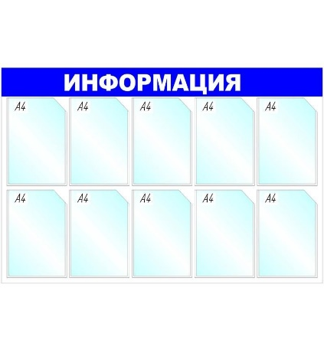 |  |  | 0.00 | 0.00
4 | Стіл, тип А. Матеріал виробу - ДСП 18мм, кольор за погодженням. Кромкування - ПВХ товщ. мін. 1мм. Розмір: мін. 1350*750*720мм (Ш*В*Г). Ніжки з регулюванням по висоті. | 2 | 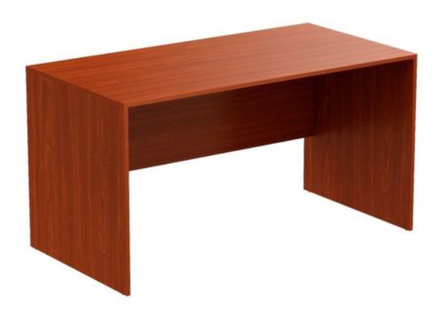 |  |  | 0.00 | 0.00
5 | Стіл, тип Б. Матеріал виробу - ламіноване ДСП 16мм з кромкуванням мін. 0.8мм. Розмір: 100*60*74см (Ш*Г*В). Кольор за погодженням. | 4 | 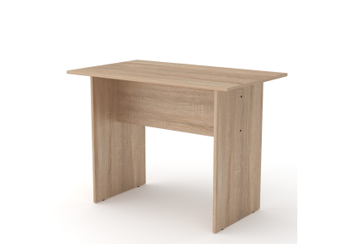 |  |  | 0.00 | 0.00
6 | Шафа для одягу. Матеріал виробу - ДСП 16мм, кромкування мін. 0.8мм. Розміри 1900*800*600мм (В*Ш*Г). З поличкою для взуття знизу, висота мін 350мм. З поперековою трубою для вішалок. Кольор за погодженням. | 2 | 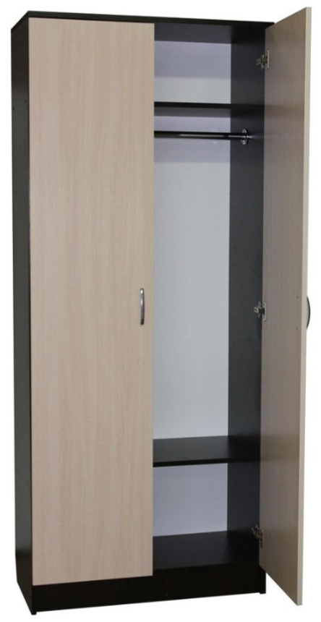 |  |  | 0.00 | 0.00

 |  |  | Гарантіний термін: | 1 рік
 |  |  | Необхідний строк виконання замовлення: | 30 календарних днів
 |  |  |  |  |  | РАЗОМ, без ПДВ | 0.00
 |  |  | Адреса доставки: | Нижня Вільхова, вул. Різдвяна, 52 |  | ПДВ | 0.00
 |  |  | Вартість доставки, грн. без ПДВ: | 0.00 |  | РАЗОМ, з ПДВ | 0.00
 |  |  | Дотримання строку виконання щамовлення (так/ні):
 |  |  | Якщо "ні" - пропонований термін виконання замовлення у календарних днях |  |  | РАЗОМ, без ПДВ, DAP: | 0.00
 |  |  |  |  |  | РАЗОМ, з ПДВ, DAP: | 0.00
 |  |  | Назва постачальника:

 |  |  | П.І.Б., посада представника:

 |  |  | Дата:

 |  |  | Підпис, печатка:

